bài 4
1. form có kết nối cơ sở dữ liệu

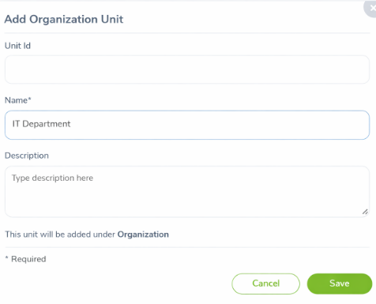

2. KỊCH BẢN KIỂM THỬ (TEST SCENARIOS)

ID | Kịch bản
SC-01 | Lưu form với dữ liệu hợp lệ
SC-02 | Lưu khi thiếu trường bắt buộc
SC-03 | Lưu dữ liệu trùng
SC-04 | Kiểm thử dữ liệu biên
SC-05 | Kiểm thử nút Cancel
SC-06 | Kiểm thử kết nối CSDL
SC-07 | Kiểm thử lỗi hệ thống

3. BẢNG TEST CASE CHI TIẾT (BAO PHỦ ĐẦY ĐỦ)

Test Case 1: Thêm mới thành công

Thuộc tính | Nội dung
Test ID | TC-01
Mô tả | Thêm Organization Unit hợp lệ
Unit Id | OU001
Name | IT Department
Description | Technical unit
Thao tác | Click Save
KQ mong đợi | Lưu thành công, dữ liệu có trong DB
KQ thực tế | Pass
Trạng thái | ✅ Pass

Test Case 2: Bỏ trống Name (bắt buộc)

Thuộc tính | Nội dung
Test ID | TC-02
Mô tả | Không nhập Name
Unit Id | OU002
Name | (rỗng)
Thao tác | Click Save
KQ mong đợi | Hiển thị lỗi “Name is required”
Trạng thái | ❌ Fail

Test Case 3: Nhập Name chỉ có khoảng trắng

Test ID | TC-03
Input Name | " "
KQ mong đợi | Báo lỗi dữ liệu không hợp lệ
Trạng thái | ❌ Fail

Test Case 4: Unit Id trùng nhau

Test ID | TC-04
Unit Id | OU001 (đã tồn tại)
Name | HR
KQ mong đợi | Báo lỗi trùng dữ liệu
Trạng thái | ❌ Fail

Test Case 5: Name vượt quá độ dài cho phép

Test ID | TC-05
Name | > 255 ký tự
KQ mong đợi | Báo lỗi độ dài
Trạng thái | ❌ Fail

Test Case 6: Nhập ký tự đặc biệt

Test ID | TC-06
Name | @@@###
KQ mong đợi | Không cho phép hoặc báo lỗi
Trạng thái | ❌ Fail

Test Case 7: Không nhập Unit Id (cho phép)

Test ID | TC-07
Unit Id | (rỗng)
Name | Finance
KQ mong đợi | Lưu thành công
Trạng thái | ✅ Pass

Test Case 8: Click Cancel

Test ID | TC-08
Thao tác | Click Cancel
KQ mong đợi | Quay về màn trước, không lưu DB
Trạng thái | ✅ Pass

Test Case 9: Mất kết nối CSDL

Test ID | TC-09
Điều kiện | DB down
Thao tác | Click Save
KQ mong đợi | Thông báo lỗi hệ thống
Trạng thái | ❌ Fail

V. BẢNG BÁO CÁO LỖI (BUG REPORT)

Bug 01: Không validate Name rỗng

Thuộc tính | Nội dung
Bug ID | BUG-01
Mô tả | Cho phép lưu khi Name rỗng
Bước tái lập | Bỏ trống Name → Save
KQ mong đợi | Báo lỗi
KQ thực tế | Lưu DB
Mức độ | 🔴 Critical
Trạng thái | Open

Bug 02: Không xử lý Unit Id trùng

Bug ID | BUG-02
Mô tả | Unit Id trùng vẫn lưu
Mức độ | Major

Bug 03: Không thông báo khi DB lỗi

Bug ID | BUG-03
Mô tả | DB down nhưng không báo lỗi
Mức độ | Critical

VI. BẢNG TÓM TẮT LỖI (BUG SUMMARY)

Bug ID | Mô tả | Mức độ
BUG-01 | Không validate Name | Critical
BUG-02 | Trùng Unit Id | Major
BUG-03 | Không báo lỗi DB | Critical

bài 5
1. Form có kết nối với cơ sở dữ liệu

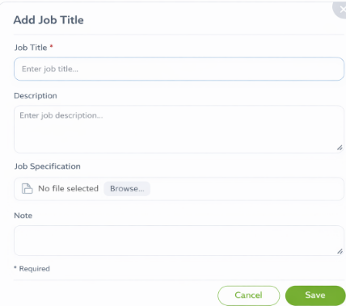

2. KỊCH BẢN KIỂM THỬ (TEST SCENARIO)

🔹 Scenario 1: Thêm Job Title thành công

Người dùng nhập dữ liệu hợp lệ → lưu thành công → dữ liệu được insert vào DB

🔹 Scenario 2: Kiểm tra validate Job Title

Không nhập / nhập quá dài / nhập biên

🔹 Scenario 3: Kiểm tra upload file Job Specification

File rỗng / hợp lệ / quá lớn

🔹 Scenario 4: Kiểm tra Note

Rỗng / hợp lệ / quá dài

🔹 Scenario 5: Kiểm tra nút Cancel

3. BẢNG TEST CASE CHI TIẾT (BAO PHỦ ĐẦY ĐỦ)

Test Case – Job Title

TC ID | Trường | Dữ liệu | Kết quả mong đợi
TC01 | Job Title | Rỗng | Hiển thị lỗi “Required”
TC02 | Job Title | length = 1 | Hợp lệ
TC03 | Job Title | length = 100 | Hợp lệ
TC04 | Job Title | length = 101 | Báo lỗi quá dài
TC05 | Job Title | Chuỗi đặc biệt | Hợp lệ

Test Case – Description

TC ID | Dữ liệu | Kết quả mong đợi
TC06 | Rỗng | Hợp lệ
TC07 | length = 1 | Hợp lệ
TC08 | length = 400 | Hợp lệ
TC09 | length = 401 | Báo lỗi quá dài

Test Case – Job Specification (File)

TC ID | File | Size | Kết quả
TC10 | Không upload | 0 KB | Hợp lệ
TC11 | PDF | 100 KB | Hợp lệ
TC12 | DOCX | 1024 KB | Hợp lệ
TC13 | PDF | > 1024 KB | Báo lỗi
TC14 | EXE | 50 KB | Báo lỗi định dạng

Test Case – Note

TC ID | Dữ liệu | Kết quả
TC15 | Rỗng | Hợp lệ
TC16 | length = 400 | Hợp lệ
TC17 | length = 401 | Báo lỗi

Test Case – Button

TC ID | Hành động | Kết quả
TC18 | Click Save (valid) | Lưu DB thành công
TC19 | Click Save (invalid) | Không lưu DB
TC20 | Click Cancel | Quay lại màn hình trước

4. KIỂM THỬ KẾT NỐI CƠ SỞ DỮ LIỆU

TC ID | Mô tả | Kết quả
TC21 | Save dữ liệu hợp lệ | Có bản ghi mới trong DB
TC22 | Save dữ liệu lỗi | Không có bản ghi
TC23 | Mất kết nối DB | Hiển thị lỗi hệ thống

5. BẢNG BÁO CÁO LỖI (BUG REPORT)

Bug ID | Test Case | Mô tả | Severity | Status
BUG01 | TC04 | Job Title > 100 không báo lỗi | High | Open
BUG02 | TC13 | File > 1024KB vẫn upload được | High | Open

6. BẢNG TÓM TẮT LỖI (BUG SUMMARY)

Mức độ | Số lượng
Critical | 0
High | 2
Medium | 0
Low | 0

bài 6
1. Form có kết nối với cơ sở dữ liệu

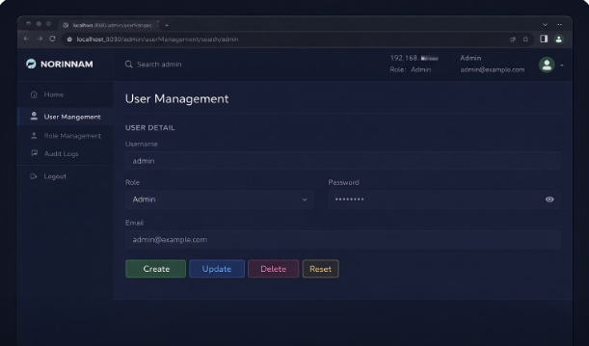

2. KỊCH BẢN KIỂM THỬ (TEST SCENARIO)

🔹 Scenario 1: Tạo user mới (Create)

🔹 Scenario 2: Cập nhật thông tin user (Update)

🔹 Scenario 3: Xóa user (Delete)

🔹 Scenario 4: Reset form

🔹 Scenario 5: Kiểm tra dữ liệu hiển thị từ DB

3. BẢNG TEST CASE CHI TIẾT (BAO PHỦ ĐẦY ĐỦ)

A. TEST CASE – CREATE USER

TC ID | Dữ liệu | Thao tác | Kết quả mong đợi
TC01 | Username hợp lệ | Click Create | Tạo user thành công
TC02 | Username rỗng | Click Create | Báo lỗi Required
TC03 | Username trùng | Click Create | Báo lỗi trùng
TC04 | Password rỗng | Click Create | Báo lỗi
TC05 | Email sai format | Click Create | Báo lỗi
TC06 | Role rỗng | Click Create | Báo lỗi
TC07 | Tất cả hợp lệ | Click Create | Insert DB thành công

B. TEST CASE – UPDATE USER

TC ID | Điều kiện | Thao tác | Kết quả
TC08 | User tồn tại | Update email | Update thành công
TC09 | Email trùng | Update | Báo lỗi
TC10 | Username rỗng | Update | Không cho update
TC11 | Role hợp lệ | Update | Thành công

C. TEST CASE – DELETE USER

TC ID | Điều kiện | Thao tác | Kết quả
TC12 | User tồn tại | Click Delete | Xóa thành công
TC13 | User không tồn tại | Delete | Báo lỗi
TC14 | Hủy delete | Cancel | Không xóa

D. TEST CASE – RESET

TC ID | Trạng thái | Thao tác | Kết quả
TC15 | Form có dữ liệu | Click Reset | Xóa dữ liệu trên form
TC16 | Form trống | Click Reset | Không lỗi

E. TEST CASE – DATABASE

TC ID | Mô tả | Kết quả
TC17 | Create user | Có bản ghi mới
TC18 | Update user | DB cập nhật
TC19 | Delete user | Bản ghi bị xóa
TC20 | DB disconnect | Hiển thị lỗi

4. BẢNG BÁO CÁO LỖI (BUG REPORT)

Bug ID | Test Case | Mô tả lỗi | Severity | Status
BUG01 | TC03 | Username trùng không báo lỗi | High | Open
BUG02 | TC05 | Email sai format vẫn lưu | Medium | Open
BUG03 | TC20 | DB lỗi không có thông báo | High | Open

5. BẢNG TÓM TẮT LỖI (BUG SUMMARY)

Mức độ | Số lượng
Critical | 0
High | 2
Medium | 1
Low | 0

